상품제안서
굳 원푸쉬흑골드캡 라이타 | 상품코드: S24968

 |  |  |  |  |  |  | 02-713-8555 | www.synergygift.co.kr
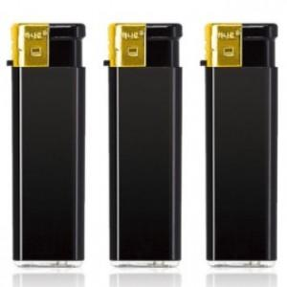 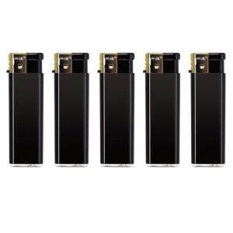

【상세/제작정보】 | <p><span style="font-size: 14pt;">※ 운임비 별도 발생 됩니다.</span></p>

【인쇄/포장옵션】 | 실크 / 포장불가능

【공급단가】 | 수량 | 1,000~ | 3,000~ | 5,000~ | 10,000~ | 30,000~
*VAT별도 | 단가 | 250원 | 240원 | 230원 | 220원 | 210원

【상품 URL】 | https://www.synergygift.co.kr:443/src/goods_detail.php?gdno=24968

